Cov
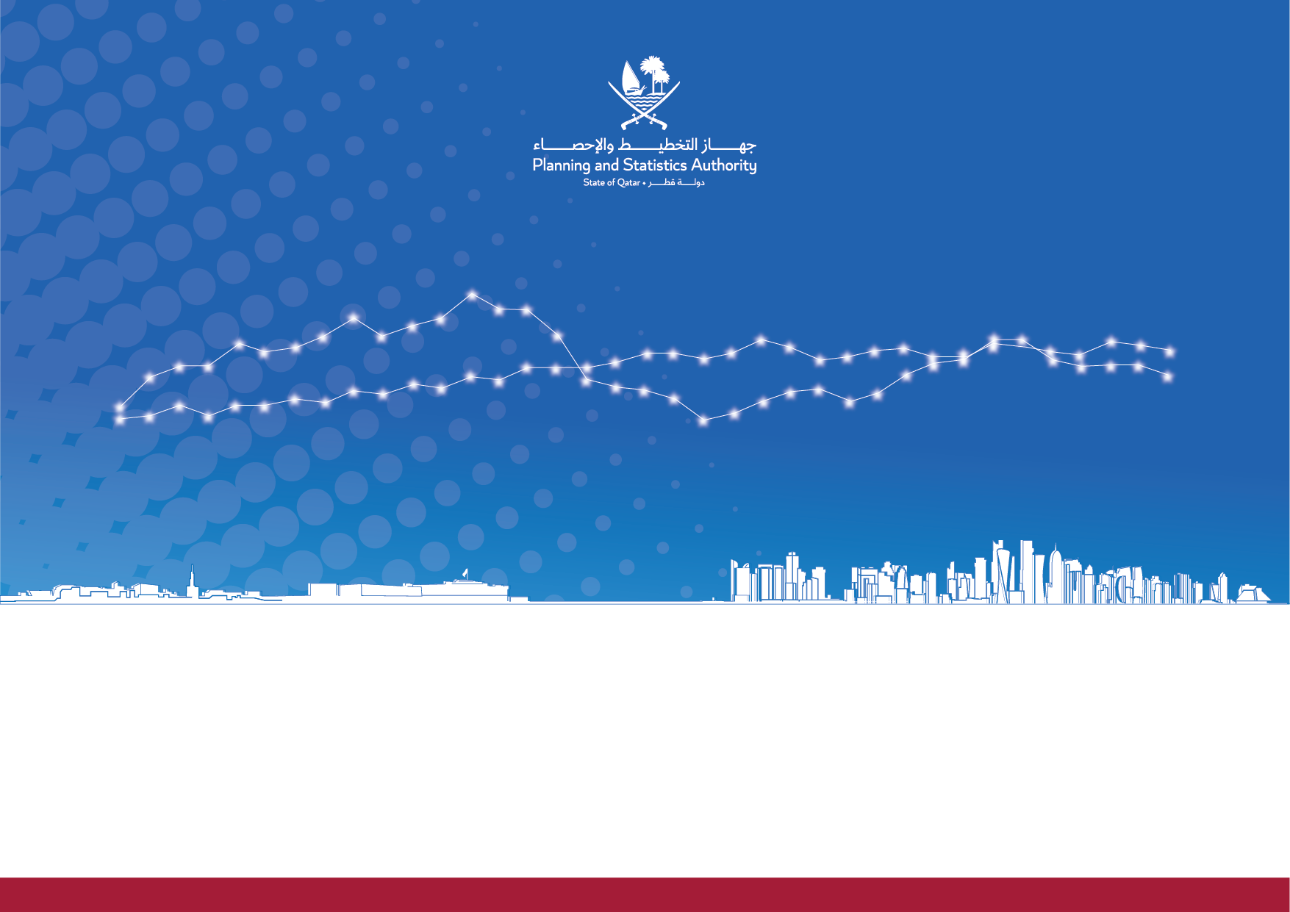

Issue 51 |May 2024| Third Quarter 2023
State of Qatar |  | دولة قطر
Report on Quarterly Estimates of Gross Domestic Product by Economic Activity and Components of Expenditure for Qatar Economy |  | تقرير التقديرات الربعية للناتج المحلي الاجمالي حسب النشاط الاقتصادي ومكونات الانفاق للاقتصاد القطري
الإصدار 51 | مايو2024| الربع الثالث 2023
 | www.psa.gov.qa

Graph
 |  |  | Graph (1) رسم بياني

الناتج المحلي الإجمالي حسب النشاط الاقتصادي |  |  |  |  |  | Quarterly Gross Domestic Product by Economic Activities
بالأسعار الثابتة لسنة الأساس (2018 = 100)- على أساس ربعي |  |  |  |  |  | at Constant Prices (2018=100)
معدل النمو الحقيقي الربعي |  |  |  |  |  | Percentage Change-Quarterly basis

الناتج المحلي الاجمالي الحقيقي بأسعار 2018
 | الناتج المحلي الاجمالي الحقيقي (مليون ريال قطري) |  | معدل النمو الربعي الحقيقي
2019Q1 | 166,107 | 2019Q1 | -2.0
2019Q2 | 165,025 | 2019Q2 | -0.4
2019Q3 | 171,410 | 2019Q3 | 3.8
2019Q4 | 169,390 | 2019Q4 | -1.2
2020Q1 | 165,615 | 2020Q1 | -2.4
2020Q2 | 155,453 | 2020Q2 | -6.1
2020Q3 | 163,898 | 2020Q3 | 5.4
2020Q4 | 163,062 | 2020Q4 | -0.5
2021Q1 | 162,183 | 2021Q1 | -0.6
2021Q2 | 161,925 | 2021Q2 | -0.3
2021Q3 | 167,782 | 2021Q3 | 3.7
2021Q4 | 166,681 | 2021Q4 | -0.7
2022Q1 | 165,600 | 2022Q1 | -0.2
2022Q2 | 168,474 | 2022Q2 | 1.7
2022Q3 | 175,200 | 2022Q3 | 4.0
2022Q4 | 177,015 | 2022Q4 | 1.0
2023Q1 | 169,191 | 2023Q1 | -4.4
2023Q2 | 170,478 |  | 0.8
2023Q3 | 177,334 |  | 4.0

 |  |  | Graph (2) رسم بياني
الناتج المحلي الإجمالي حسب النشاط الاقتصادي |  |  |  |  | Quarterly Gross Domestic Product by Economic Activities
بالأسعار الجارية |  |  |  |  | at Current Prices

الناتج المحلي الاجمالي بالأسعار الجارية
2018 | 667,339
2019 | 641,991
2020 | 525,657
2021 | 654,225
2022 | 858,204

 |  |  | Graph (3) رسم بياني
قطاع التعدين واستغلال المحاجر وقطاع غير التعدين والمحاجر |  |  |  |  | Mining and quarrying and Non Mining and quarrying
معدل النمو الربعي الحقيقي |  |  |  |  | Percentage Change-Quarterly basis

 | التعدين والمحاجر | غير التعدين والمحاجر | معدل النمو الربعي الحقيقي
2019Q1 | 64,258 | 101,849 | 2.0-
2019Q2 | 63,561 | 101,464 | 0.4-
2019Q3 | 65,518 | 105,892 | 3.8
2019Q4 | 62,543 | 106,847 | 1.2-
2020Q1 | 64,321 | 101,294 | 2.4-
2020Q2 | 62,733 | 92,720 | 6.1-
2020Q3 | 63,151 | 100,746 | 5.4
2020Q4 | 60,456 | 102,606 | 0.5-
2021Q1 | 62,866 | 99,317 | 0.6-
2021Q2 | 63,146 | 98,779 | 0.3-
2021Q3 | 62,685 | 105,097 | 3.7
2021Q4 | 61,253 | 105,427 | 0.7-
2022Q1 | 61,856 | - | 0.2-
2022Q2 | 63,884 | - | 1.7
2022Q3 | 64,370 | - | 4.0
2022Q4 | 64,180 | - | 1.0
2023Q1 | 64,369 | - | 4.4-
2023Q2 | 65,374 | - | 0.8
2023Q3 | 65,876 | - | 4.0

 |  |  | Graph (4) رسم بياني
التوزيع النسبي للناتج المحلي الإجمالي حسب النشاط الاقتصادي |  |  |  |  |  |  | Percentage Distribution Of Gross Domestic Product by Economic Activities
حسب نوع النشاط الاقتصادي بالأسعار الثابتة (2018 = 100)- على أساس ربعي |  |  |  |  |  |  | at Constant Prices (2018=100)-Quarterly basis

 |  | Graph (5) رسم بياني

 | الناتج المحلي الإجمالي حسب الانفاق |  |  | Gross Domestic Product by Components Of Expenditure
 | بالأسعار الجارية |  |  | at Current Prices

 | GDP By Components Of Expenditure
Household Final Consumption Expenditure | 44,759
Government Final Consumption Expenditure | 28,423
Gross capital formation(1) | 65,586
Exports (goods and services)-[F.O.B] | 151,832
Imports (goods and services)-[F.O.B] | 73,017

